1.8.1 会员数据概况
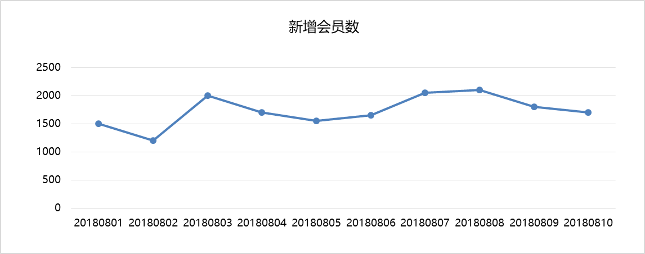
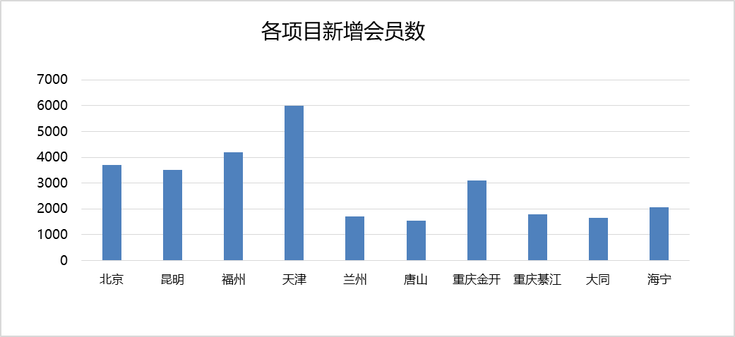
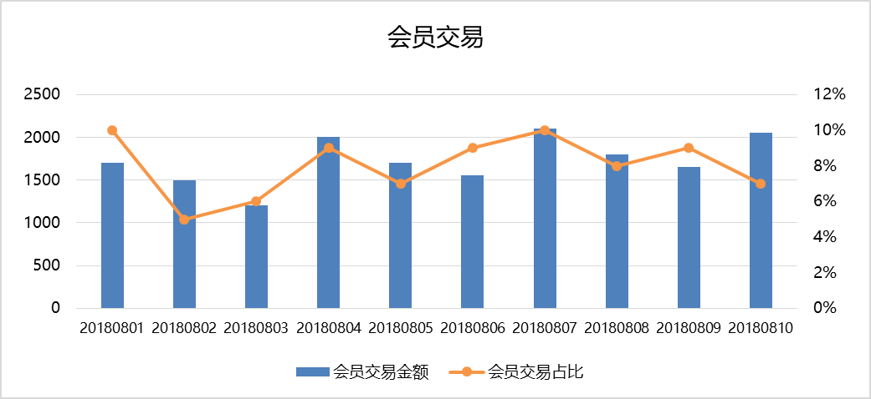
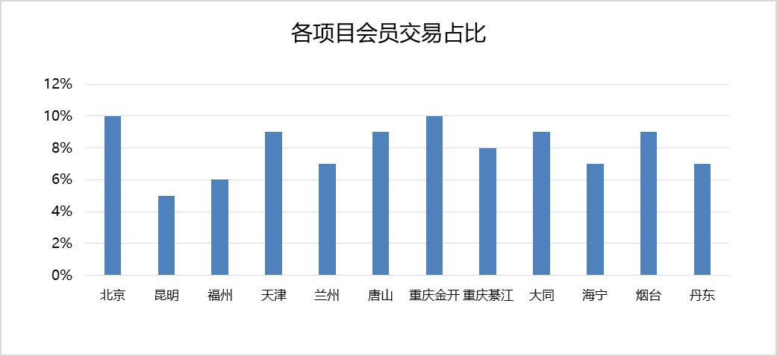
会员数据概况

 | 新增会员数 | 1234人 | 会员交易 | 1234万元
 | 同比 37.51% 环比 2.24% |  | 同比 37.51% 环比 2.24%

1.8.2 会员健康度
* 单击指标可查看该指标的定义及计算说明 |  |  |  |  |  |  |  |  |  |  | 指标说明页下载

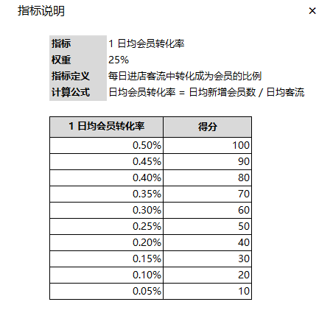
项目 | 开业时间 | 会员系统 上线时间 | 项目面积(㎡) | 本月日均客流 | 会员运营健康度 |  | 1 日均会员转化率 |  | 2 会员交易占比 |  | 3 积分消耗率 |  | 4 商户活跃度 |  | 5 投诉回复率 |  | 6 兑礼活动指标 |  | 7 抽奖活动指标 |  | 8 报名活动指标
北京 | 2013.10.26 | 2017.08.18 | 66,193 | 46,494 | 65.4 | -10% | 60 | 0% | 80 | 0% | 80 | -20% | 100 | 0% | 0 | 0% | 24 | -63% | 0 | 0% | 100 | 0%
重庆金开 | 2016.10.22 | 2017.09.20 | 70,315 | 53,769 | 55.3 | -29% | 30 | -40% | 90 | -10% | 30 | -70% | 60 | 0% | 100 | 0% | 18 | -80% | 50 | 0% | 100 | 0%
福州 | 2015.09.19 | 2017.09.26 | 94,760 | 71,240 | 54.5 | -11% | 40 | -33% | 40 | 0% | 80 | 0% | 70 | 17% | 100 | 0% | 90 | -4% | 0 | 0% | 35 | -36%
重庆綦江 | 2017.10.22 | 2017.10.20 | 34,927 | 14,316 | 53.1 | -16% | 20 | -50% | 100 | 0% | 40 | 100% | 50 | 0% | 0 | -100% | 86 | -14% | 10 | 0% | 80 | -20%
天津 | 2015.11.07 | 2017.08.18 | 93,076 | 63,072 | 50.2 | -18% | 70 | -30% | 50 | 0% | 50 | -29% | 40 | -20% | 0 | 0% | 64 | 19% | 95 | -5% | 0 | 0%
昆明 | 2014.12.20 | 2017.08.18 | 69,844 | 50,050 | 42.5 | -23% | 70 | -22% | 20 | -33% | 0 | -100% | 50 | -38% | 100 | 0% | 60 | -6% | 0 | -100% | 50 | 25%
唐山 | 2016.09.16 | 2017.09.28 | 58,776 | 42,173 | 19.4 | -44% | 10 | -75% | 0 | 0% | 50 | -50% | 0 | 0% | 0 | 0% | 94 | -4% | 0 | 0% | 0 | 0%
烟台 | 2018.04.30 | 2018.04.30 | 33,408 | 12,604 | 73.4 | -6% | 100 | 0% | 90 | -10% | 40 | -20% | 60 | 0% | 100 | 0% | 64 | 19% | 50 | 0% | 45 | -50%
大同 | 2017.12.16 | 2017.12.01 | 35,744 | 22,677 | 71.0 | 38% | 100 | 0% | 100 | 100% | 60 | 100% | 80 | 300% | 0 | 0% | 0 | 0% | 100 | 0% | 40 | -60%
海宁 | 2018.01.01 | 2017.12.28 | 24,433 | 26,135 | 62.9 | -22% | 100 | 0% | 40 | -43% | 10 | -86% | 70 | -13% | 100 | 0% | 64 | -20% | 0 | 0% | 100 | 0%
兰州 | 2015.12.26 | 2018.03.30 | 20,612 | 9,188 | 43.7 | 26% | 100 | 0% | 0 | 0% | 30 | 0% | 0 | 0% | 100 | 0% | 12 | 50% | 0 | 0% | 80 | 100%

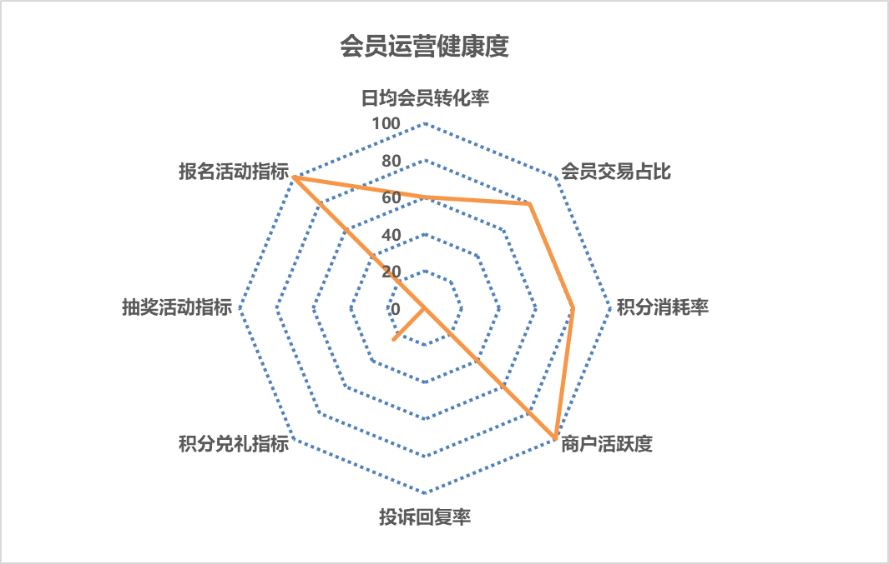
会员健康度雷达图 |  | 项目筛选▼
 |  | 北京
 |  | 昆明
 |  | 福州
 |  | 天津
 |  | 兰州
 |  | 唐山
 |  | 重庆金开
 |  | 重庆綦江
 |  | 大同
 |  | 海宁
 |  | 烟台
 |  | 丹东

1.2 项目日报
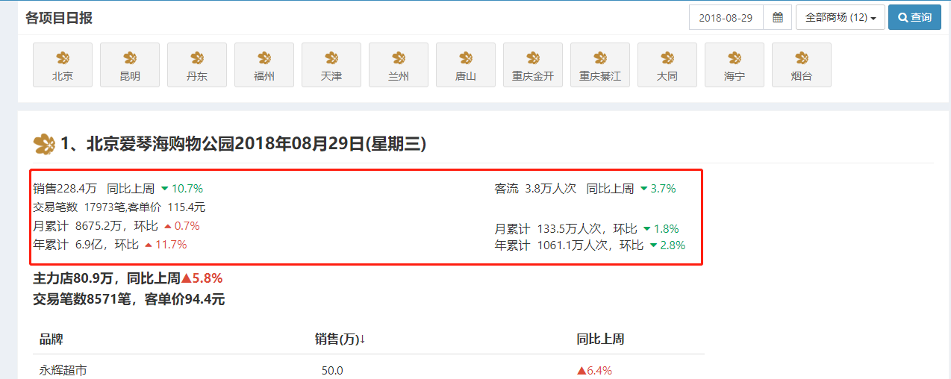
日报新增会员数据

新增会员 100人 同比上周 10.7%
会员交易笔数 100笔，会员交易金额 10000元
月累计 8000人，环比 0.7%
年累计 6.9万人，环比 11.7%

信息日报&月报
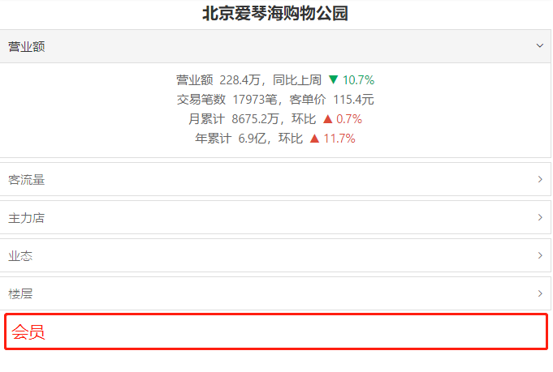
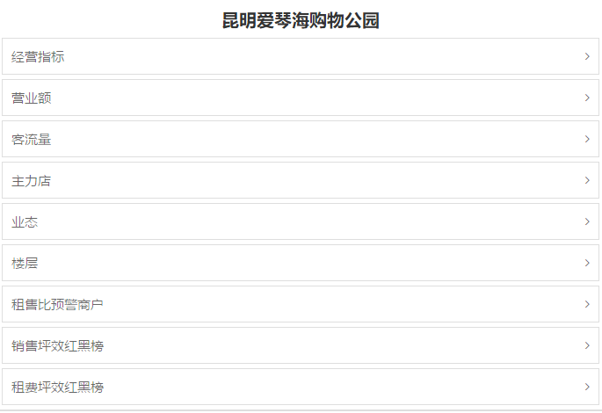
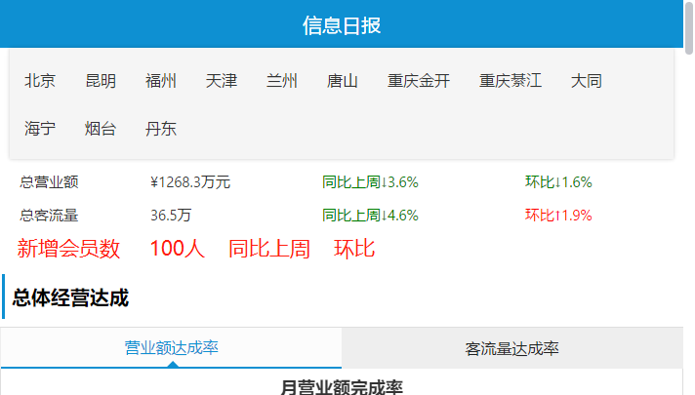

新增会员 100人，同比上周 ▼ 10.7%
会员交易笔数 100笔，会员交易金额 10000元 | 月新增会员 | 9066人 | 月会员交易 | 9.6万元
月累计 8000人，环比 ▲ 0.7% | 同比 | ▲8% | 同比 | ▲8%
年累计 6.9万人，环比 ▲ 11.7% | 环比 | ▼0.5% | 环比 | ▼0.5%

 | 年累计会员 | 6.1万人 | 年累计会员交易 | 6000万元
 | 环比 | ▲9.3% | 环比 | ▲9.3%

